空白 - 人事管理能力
人事管理能力計画テンプレート
ピボットテーブルのセル X33 まで右にスクロールします。 |  |  |  | 工数時間が自動的に設定される | リソース
タスク名 | 開始日 | 終了日 | 月 | 努力 時間 | リソース 1 | リソース 2 | リソース 3 | リソース 4 | リソース 5 | リソース 6 | リソース 7 | リソース 8 | リソース 9 | リソース 10 | リソース 11 | リソース 12 | <---チームメンバーの名前またはIDを入力してください
 |  |  |  |  |  |  |  |  |  |  |  |  |  |  |  |  | <---タスクごとにリソースごとの個別時間を入力します。 | 月
 |  |  |  |  |  |  |  |  |  |  |  |  |  |  |  |  | *時間ごとの合計が計算されます | 月
 |  |  |  |  |  |  |  |  |  |  |  |  |  |  |  |  | 各タスクの工数 | 2月
 |  |  |  |  |  |  |  |  |  |  |  |  |  |  |  |  |  | 3月
 |  |  |  |  |  |  |  |  |  |  |  |  |  |  |  |  |  | 4月
 |  |  |  |  |  |  |  |  |  |  |  |  |  |  |  |  |  | 5 月
 |  |  |  |  |  |  |  |  |  |  |  |  |  |  |  |  |  | 6 月
 |  |  |  |  |  |  |  |  |  |  |  |  |  |  |  |  |  | 7 月
 |  |  |  |  |  |  |  |  |  |  |  |  |  |  |  |  |  | 8 月
 |  |  |  |  |  |  |  |  |  |  |  |  |  |  |  |  |  | 9 月
 |  |  |  |  |  |  |  |  |  |  |  |  |  |  |  |  |  | 10月
 |  |  |  |  |  |  |  |  |  |  |  |  |  |  |  |  |  | 11 月
 |  |  |  |  |  |  |  |  |  |  |  |  |  |  |  |  |  | 12 月

 |  |  |  | リソースあたりの時間数

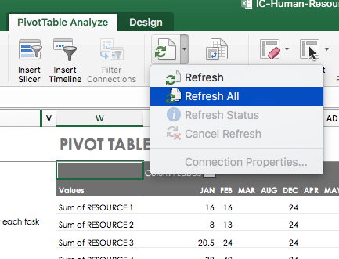
 |  |  |  |  |  |  |  |  |  |  |  |  |  |  |  |  |  |  | ピボットテーブル
 |  |  |  |  |  |  |  |  |  |  |  |  |  |  |  |  |  |  |  | 月
 |  |  |  |  |  |  |  |  |  |  |  |  |  |  |  |  |  |  |  | (空白) | 総計
 |  |  |  |  |  |  |  |  |  |  |  |  |  |  |  |  |  |  | リソース 1 の合計
 |  |  |  |  |  |  |  |  |  |  |  |  |  |  |  |  |  |  | リソース 2 の合計
 |  |  |  |  |  |  |  |  |  |  |  |  |  |  |  |  |  |  | リソース 3 の合計
 |  |  |  |  |  |  |  |  |  |  |  |  |  |  |  |  |  |  | リソース 4 の合計
 |  |  |  |  |  |  |  |  |  |  |  |  |  |  |  |  |  |  | リソース 5 の合計
 |  |  |  |  |  |  |  |  |  |  |  |  |  |  |  |  |  |  | リソース 6 の合計
 |  |  |  |  |  |  |  |  |  |  |  |  |  |  |  |  |  |  | リソース 7 の合計
 |  |  |  |  |  |  |  |  |  |  |  |  |  |  |  |  |  |  | リソース 8 の合計
 |  |  |  |  |  |  |  |  |  |  |  |  |  |  |  |  |  |  | リソース 9 の合計
 |  |  |  |  |  |  |  |  |  |  |  |  |  |  |  |  |  |  | リソース 10 の合計
 |  |  |  |  |  |  |  |  |  |  |  |  |  |  |  |  |  |  | リソース 11 の合計
 |  |  |  |  |  |  |  |  |  |  |  |  |  |  |  |  |  |  | リソース 12 の合計

